Sheet1
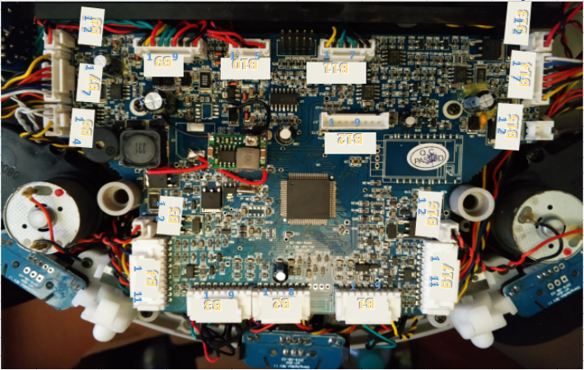

B1
1 | 2 | 3 | 4 | 5 | 6 | 7 | 8 | 9
黄 | 黑 | 红 | 黑 | 蓝 | 绿 | 黑 | 黑 | 红
行程开关 | 行程开关 | 红外发射 正极（前方） | GND | 红外接收 （前方） | 红外接收 （地面） | GND | GND | 红外发射正极 （地面）

B2
1 | 2 | 3 | 4 | 5 | 6 | 7 | 8
蓝 | 黑 | 橙 | 橙 | 黄 | 橙 | 黑 | 黄
红外接收 （前方） | GND | 红外发射 正极（前方） | 红外接收正极 （置顶） | 红外接收 （置顶） | 红外发射 正极（前方） | GND | 红外接收 （前方）

B3
1 | 2 | 3 | 4 | 5 | 6 | 7 | 8 | 9
红 | 黑 | 黑 | 绿 | 蓝 | 黑 | 红 | 黑 | 黄
红外发射正极 （地面） | GND | GND | 红外接收 （地面） | 红外接收 （前方） | GND | 红外发射 正极（前方） | 行程开关 | 行程开关

B4
1 | 2 | 3 | 4 | 5 | 6 | 7 | 8 | 9 | 10 | 11
黄 | 黑 | 蓝 | 黑 | 橙 | 橙 | 黄 | 橙 | 黑 | 黑 | 绿
行程开关 | 行程开关 | 红外接收 （前方） | GND | 红外发射 正极（前方） | 红外接收 （前方）VCC | 红外接收 （前方） OUT | 红外发射正极 （地面） | GND | GND | 红外接收 （地面）

B5 |  |  |  | B6
1 | 2 |  |  | 1 | 2 | 3 | 4
红 | 黑 |  |  | 白 | 白 | 黄 | 黑
GND | VCC |  |  | 喇叭 | 喇叭 | 行程开关 | 行程开关

B7 |  |  |  |  |  |  |  | B8
1 | 2 | 3 | 4 | 5 | 6 | 7 |  | 1 | 2
黄 | 黑 | 橙 | 橙 | 黑 | 蓝 | 白 |  | 黑 | 红
行程开关 | 行程开关 | 电机（正） | 红外对管 发射（正极） | 红外对管 （负极共地） | 红外对管 接收（引脚） | 电机（负） |  | UV GND | UV VCC

B9
1 | 2 | 3 | 4 | 5 | 6 | 7 | 8 | 9
黑 | 黄 | 红 | 绿 | 绿 | 红 | 黑 | 黑 | 红
GND (电池) | 温敏 (电池) | VCC (电池) | 船型开关 | 船型开关 | VCC 充电口 | GND 充电口 | GND 底座 | VCC 底座

B10
1 | 2 | 3 | 4 | 5
红 | 黑 | 红 | 黑 | 红
仓接触端 左端 | GND | 红外发射正极 仓侧端 | GND | 红外发射正极 仓底端

B11 |  |  |  |  |  |  |  | B13
1 | 2 | 3 | 4 | 5 | 6 | 7 |  | 1 | 2
黄 | 黑 | 绿 | 黑 | 绿 | 黑 | 黑 |  | 黑 | 红
行程开关 | 行程开关 | 红外接收 仓底端 | GND | 红外接收 仓侧端 | GND | 仓接触端 右端 |  | 吸尘电机 GND | 吸尘电机 VCC

B14
1 | 2 | 3 | 4 | 5 | 6 | 7
白 | 蓝 | 黑 | 橙 | 橙 | 黑 | 黄
电机（负） | 红外对管 接收（引脚） | 红外对管 （负极共地） | 红外对管 发射（正极） | 电机（正） | 行程开关 | 行程开关

B15 |  |  | B16
1 | 2 |  | 1 | 2
 |  |  | 黑 | 红
GND |  |  | 左前扫电机 VCC | 左前扫电机 GND

B17
1 | 2 | 3 | 4 | 5 | 6 | 7 | 8 | 9 | 10 | 11
绿 | 黑 | 黑 | 橙 | 黄 | 橙 | 橙 | 黑 | 蓝 | 黑 | 黄
红外接收 （地面） | GND | GND | 红外发射正极 （地面） | 红外接收 （前方） OUT | 红外接收 （前方）VCC | 红外发射 正极（前方） | GND | 红外接收 （前方） | 行程开关 | 行程开关

